关系图
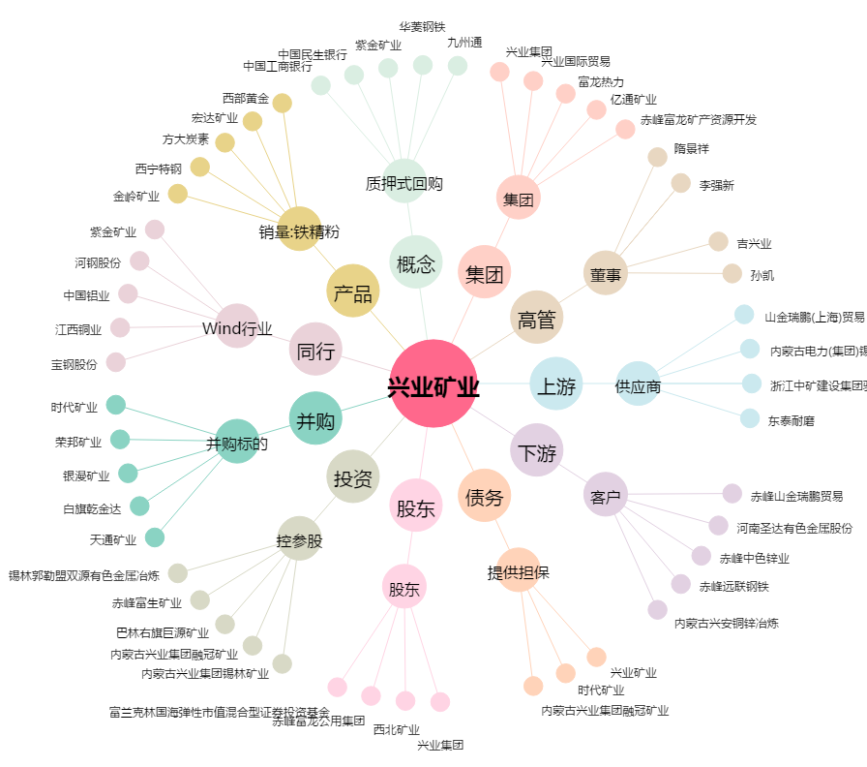
兴业矿业[000426.SZ] - 关系概览图

